1.1
voltar à página inicial |  |  |  | 1 - MENUS DE NAVEGAÇÃO
 | S | N | NA
 | x |  |  | 1.1 O menu de navegação deve estar estruturado como uma lista de opções
 |  |  |  | Para que possa ser bem interpretado por tecnologias de apoio, os menus e submenus devem estar estruturados com elementos nativos, do tipo <ul>, ou com a semântica e o estado dos elementos identificados com técnicas em ARIA.

 | Listagem de evidências
 |  |  |  |  | Notas:
 |  |  |  |  | O menu de navegação principal é implementado com os elementos semânticos nativos <nav> e lista <ul><li>, sendo acessível por tecnologias de apoio. O site apresenta duas variantes do menu no código HTML — uma para desktop (<nav class="lcv-header" aria-label="Navegação principal">) e outra para dispositivos móveis (<nav id="lcv-mmenu" aria-label="Menu mobile">) — alternando visibilidade por CSS conforme o viewport. Em desktop, o menu mobile é retirado do fluxo de leitura com hidden e aria-hidden="true" para evitar duplicação para leitores de ecrã; em mobile, o menu desktop é ocultado da mesma forma. Ao desativar a folha de estilo, o menu desktop surge como lista de opções estruturada com bullets (imagem C), confirmando a correta marcação como <ul><li>. Página: https://lisboacomvida.scml.pt

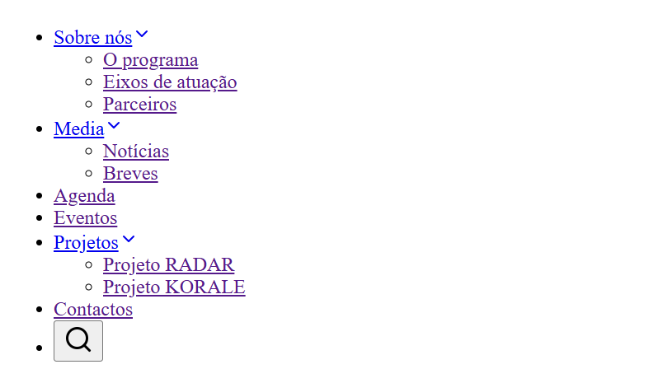

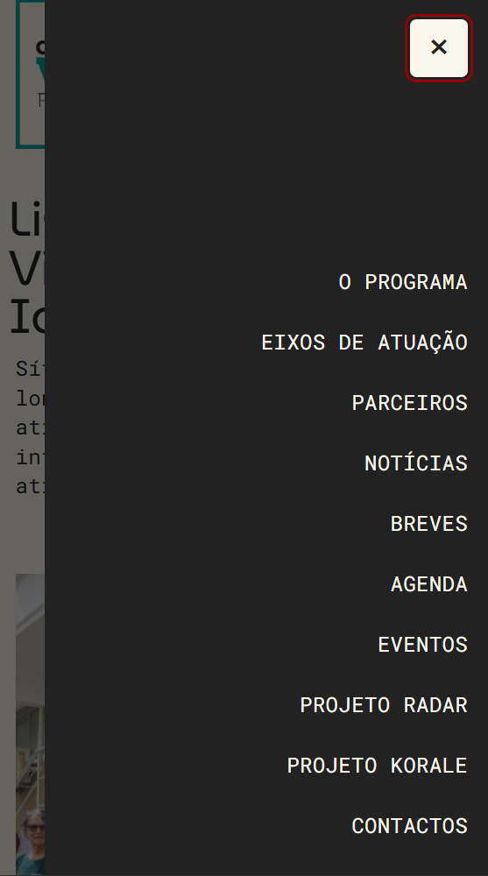

1.2
voltar à página inicial |  |  |  | 1 - MENUS DE NAVEGAÇÃO
 | S | N | NA
 | x |  |  | 1.2 É possível selecionar as opções e as subopções do menu quer com rato quer com teclado
 |  |  |  | Deve ser possível percorrer a estrutura de navegação quer com um dispositivo apontador quer com o teclado.

 | Listagem de evidências
 |  |  |  |  | Notas:
 |  |  |  |  | O menu de navegação principal é integralmente operável com rato e com teclado. Todas as opções e subopções são alcançáveis por Tab, na ordem de leitura, com indicador de foco visível. Nos itens com subopções ("Sobre nós", "Media", "Projetos"), o submenu abre ao receber foco ou por Enter/Seta, permitindo a navegação entre as suas opções e o retorno ao nível superior. O estado de abertura é comunicado às tecnologias de apoio através dos atributos aria-expanded e aria-haspopup nos itens com submenu. A mesma estrutura aplica-se ao menu mobile (<nav id="lcv-mmenu">), com toggle acessível por teclado e gestão de foco no painel.

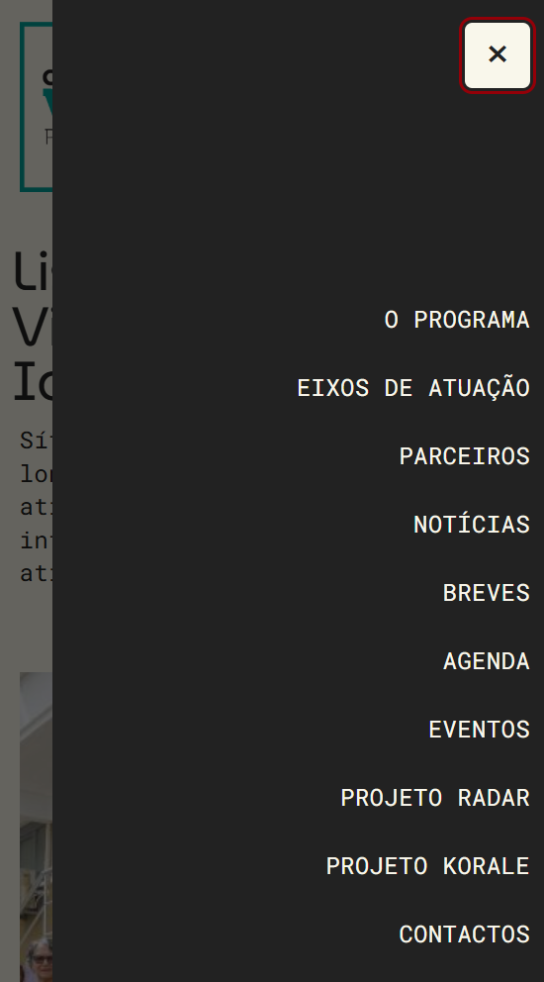

2.2
voltar à página inicial |  |  |  | 2 - TÍTULOS E SUBTÍTULOS
 | S | N | NA
 | x |  |  | 2.2 Existe uma marcação hierarquizada de títulos e subtítulos na página (<h1>...<h6>)
 |  |  |  | Os títulos são empregues de forma hierárquica para melhor estruturar os conteúdos, das informações mais gerais às mais particulares. Deverão ser usados de forma consistente por todo o sítio Web.

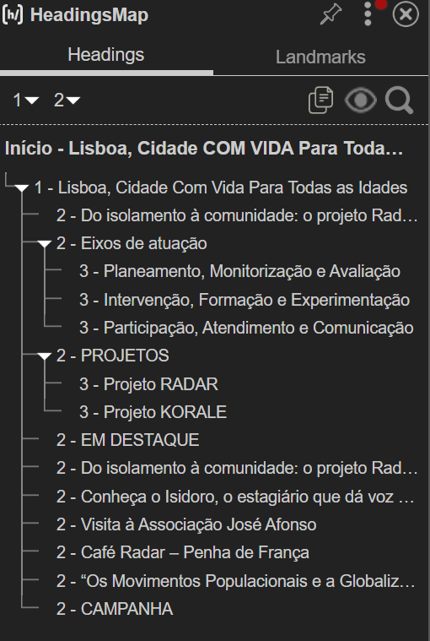
 | Listagem de evidências
 |  |  |  |  | Notas:
 |  |  |  |  | A estrutura de títulos segue uma hierarquia consistente e sem saltos de nível em todos os templates do sítio. O <h1> identifica o título principal da página; os <h2> marcam as secções de primeiro nível do conteúdo (áreas temáticas, blocos de listagem, separadores do template); os <h3> identificam subsecções dentro de cada <h2> (títulos de cards, de artigos em listagem, de blocos de conteúdo estruturado). Componentes reutilizados — cards de notícias, cards de eventos, entradas de agenda, acordeões, portfolios — respeitam a mesma hierarquia em todos os contextos.

3.1
voltar à página inicial |  |  |  | 3 - TABELAS DE DADOS
 | S | N | NA
 | x |  |  | 3.1 As células que constituem os cabeçalhos da tabela estão marcadas com o elemento <th>
 |  |  |  | Identificar os cabeçalhos de uma tabela ajuda a melhor identificar os eixos que caracterizam a informação em cada célula.

 | Listagem de evidências
 |  |  |  |  | Notas:
 |  |  |  |  | No sítio existe uma única tabela de dados — a tabela de cookies utilizadas (na página de Política de Cookies). A tabela está corretamente estruturada com <thead> e <tbody>, e todas as células de cabeçalho são <th scope="col"> — "Nome da Cookie", "Descrição e Finalidade" e "Período de Armazenamento". Cada célula de dados (<td>) tem atributo headers que a associa explicitamente à coluna correspondente, reforçando a acessibilidade da tabela com tecnologias de apoio.

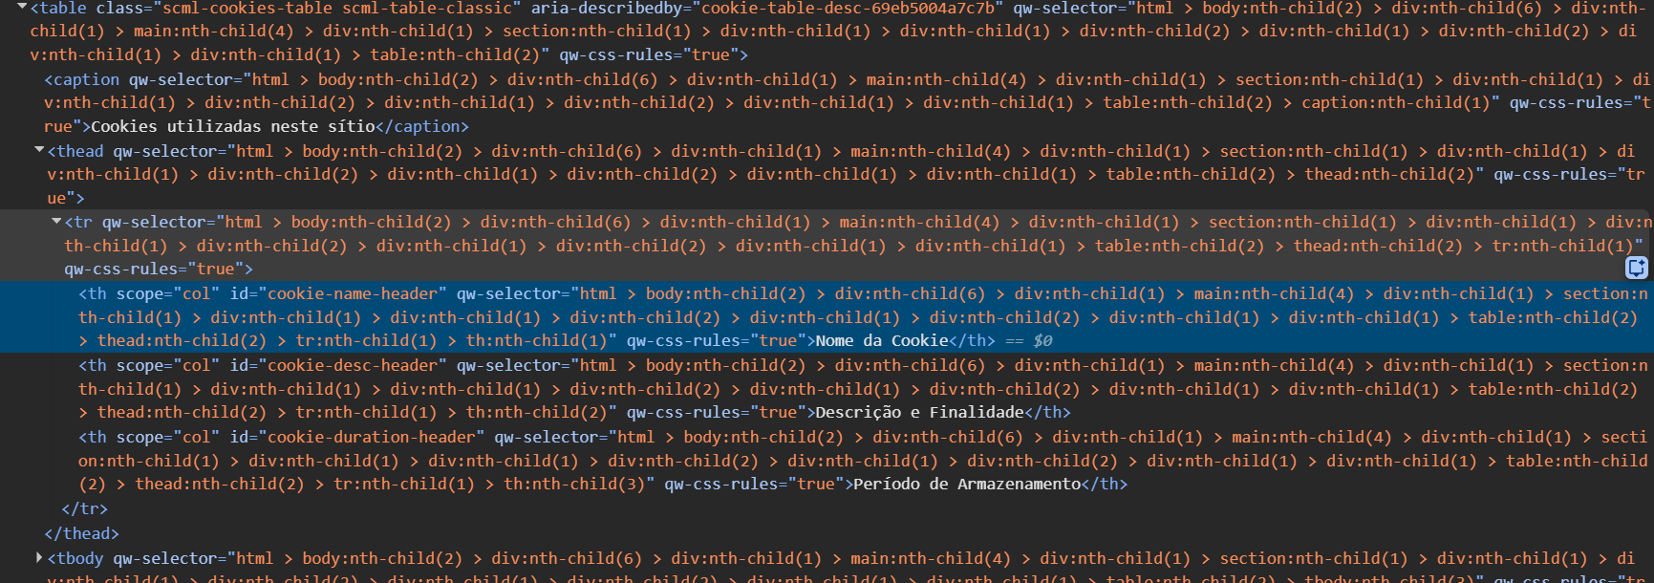

4.1
voltar à página inicial |  |  |  | 4 - ESTRUTURA DA INFORMAÇÃO
 | S | N | NA
 | x |  |  | 4.1 Ao clicar com o rato na etiqueta, o cursor surge no respetivo campo de edição
 |  |  |  | De forma a tornar a seleção de campos pequenos mais fácil, a legenda deverá estar associada ao campo respetivo com o elemento <label>, pois desta forma aumenta-se a sua área clicável. Para os utilizadores de leitores de ecrã (pessoas cegas) a associação da etiqueta ao campo de edição é também fundamental.

 | Listagem de evidências
 |  |  |  |  | Notas:
 |  |  |  |  | Todos os campos de edição do sítio têm uma etiqueta <label> associada pelo atributo for ao atributo id do respetivo campo, o que faz com que o clique na etiqueta coloque o cursor diretamente no campo. No campo de pesquisa do cabeçalho (<input id="lcv-search-input">) a etiqueta <label for="lcv-search-input"> está presente no código e é percetível por tecnologias de apoio, mantendo-se visualmente oculta por classe sr-only uma vez que o próprio placeholder e o contexto do botão de lupa tornam a sua função inequívoca. Nos filtros da página /agenda/ — tipo de atividade, freguesia, data inicial e data final — cada campo tem uma <label> visível com a respetiva associação for/id ("Tipo", "Freguesia", "De", "Até"), permitindo que o clique na etiqueta foque o campo correspondente.

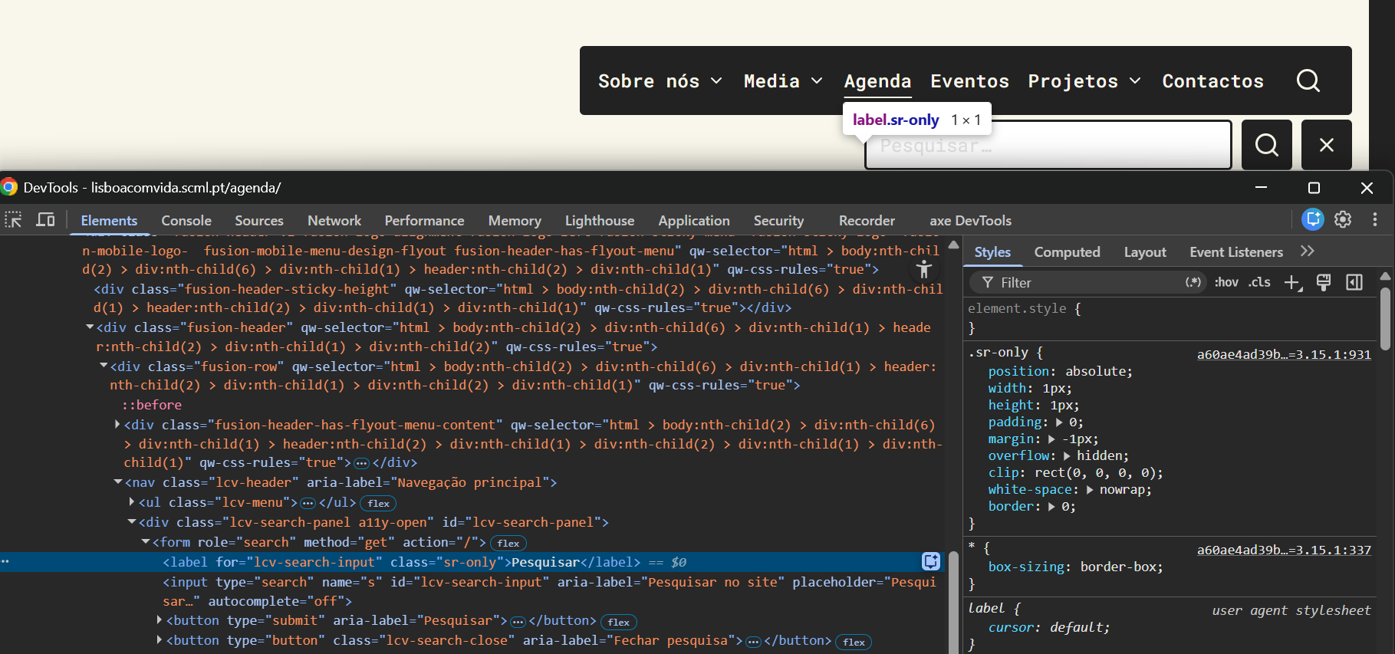

5.1
voltar à página inicial |  |  |  | 5 - GRÁFICOS E IMAGENS-LINK
 | S | N | NA
 | x |  |  | 5.1 A imagem ou gráfico tem um equivalente alternativo em texto curto e correto
 |  |  |  | As imagens não decorativas deverão ter uma descrição breve associada, nomeadamente através do uso do atributo <ALT>. Esta legenda deve descrever fielmente o propósito da imagem no contexto em que se encontra.

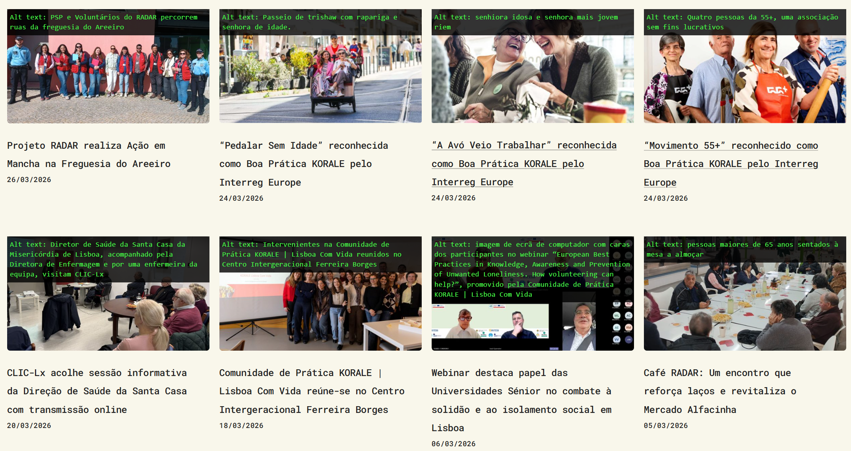
 | Listagem de evidências
 |  |  |  |  | Notas:
 |  |  |  |  | Todas as imagens de conteúdo do sítio possuem um equivalente alternativo textual através do atributo alt, com texto curto e descritivo do propósito da imagem no seu contexto. Imagens meramente decorativas (ícones, elementos gráficos de composição) têm alt vazio (alt="") para serem ignoradas pelas tecnologias de apoio. As imagens de conteúdo enquadram-se em duas categorias: capas de publicações — notícias, eventos, breves, atividades da agenda — cujo alt identifica o tema da publicação a que pertencem; e imagens inseridas no corpo dos artigos, cujo alt descreve o que está representado (pessoas, ações, locais, momentos registados).

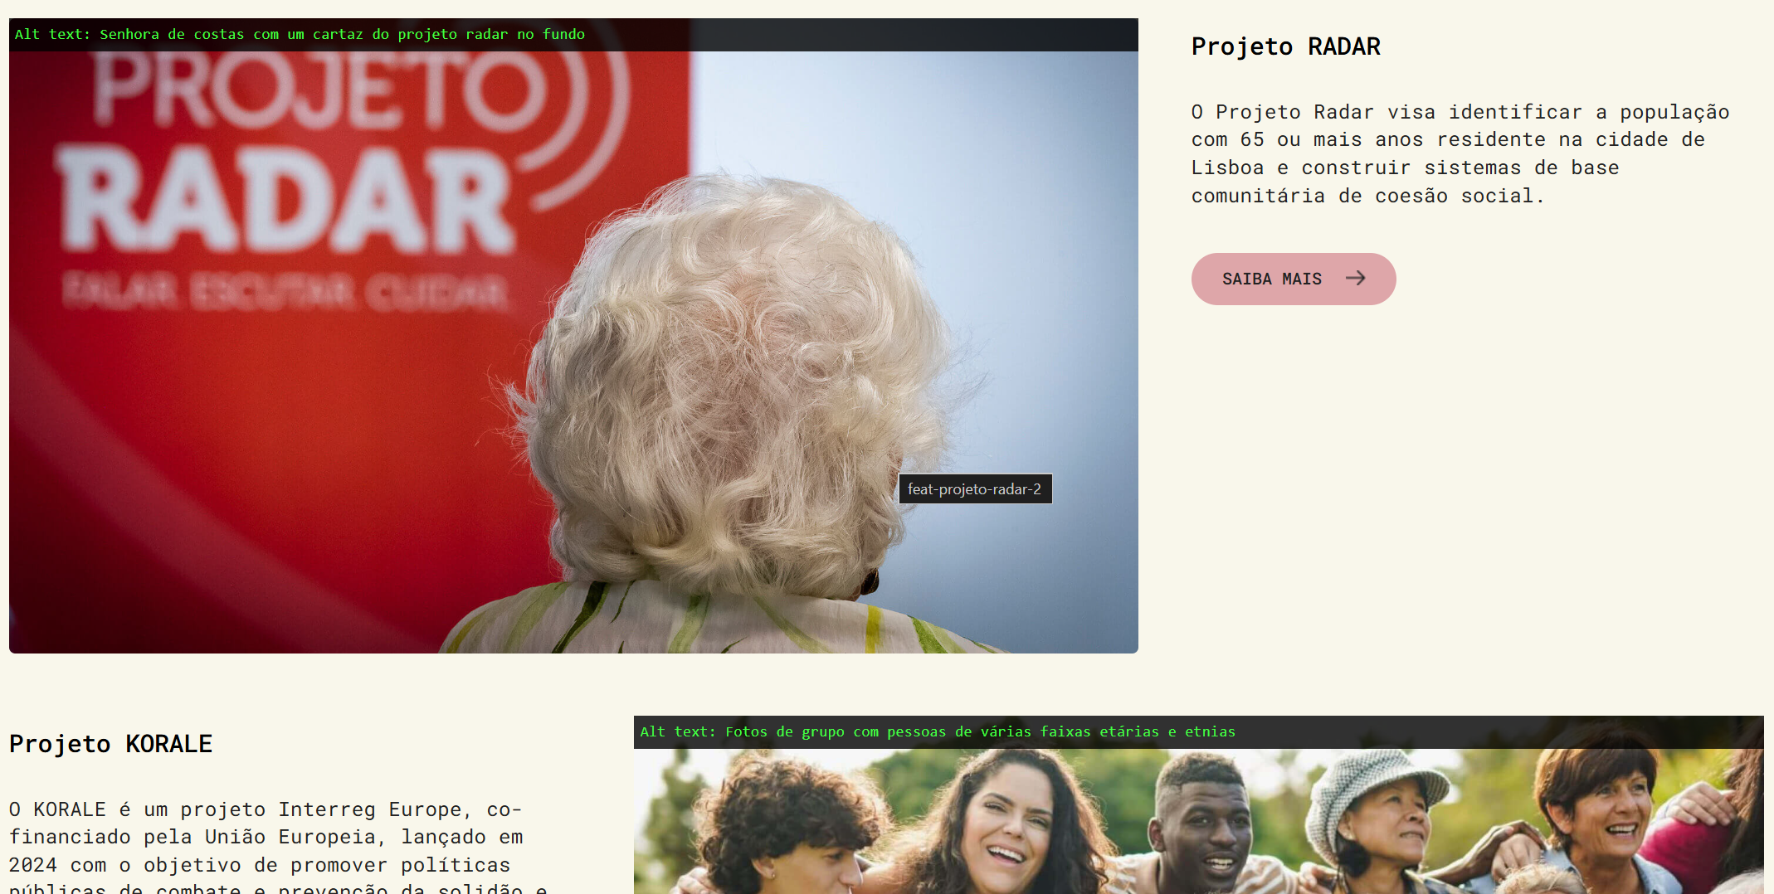

6.1
voltar à página inicial |  |  |  | 6 - CONTRASTE
 | S | N | NA
 | x |  |  | 6.1 No corpo de um documento, o rácio de contraste entre a cor do texto normal (menor que 18 pontos ou menor que 14 pontos negrito) e a cor do fundo é superior a 4,5:1
 |  |  |  | Deve assegurar-se no corpo do documento que o rácio de contraste entre a cor do texto e a cor de fundo é, no mínimo, de 4,5:1, de forma a assegurar a sua legibilidade para utilizadores com deficiências da visão.

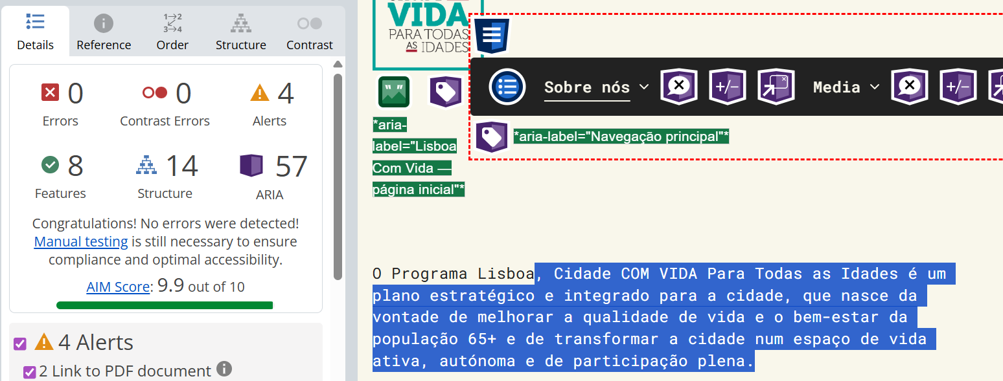
 | Listagem de evidências
 |  |  |  |  | Notas:
 |  |  |  |  | O rácio de contraste entre a cor do texto normal e a cor de fundo está assegurado em todo o sítio com valores muito acima do mínimo exigido de 4,5:1. Exemplos: no corpo de conteúdo, o texto principal — cinzento muito escuro (#222222) sobre fundo creme (#F9F7EB) — apresenta um rácio de 15,9:1; nos botões de ação, o texto cinzento escuro (#222222) sobre o rosa institucional (#DEA6A9) apresenta um rácio de 7,7:1, valor que continua bastante acima do exigido. O esquema cromático do sítio foi validado de forma sistemática com recurso a ferramentas especializadas (verificador WebAIM) para cada par texto/fundo utilizado nas páginas.

6.2
voltar à página inicial |  |  |  | 6 - CONTRASTE
 | S | N | NA
 | x |  |  | 6.2 O rácio de contraste entre a cor do texto de tamanho grande (maior ou igual que 18 pontos ou maior ou igual que 14 pontos negrito) e a cor do fundo é superior a 3:1
 |  |  |  | Os textos de tamanho superior a 18 pontos, ou os textos de tamanho superior a 14 pontos mas a negrito, devem assegurar um rácio de contraste mínimo de 3:1 entre a cor do texto e a cor do fundo.

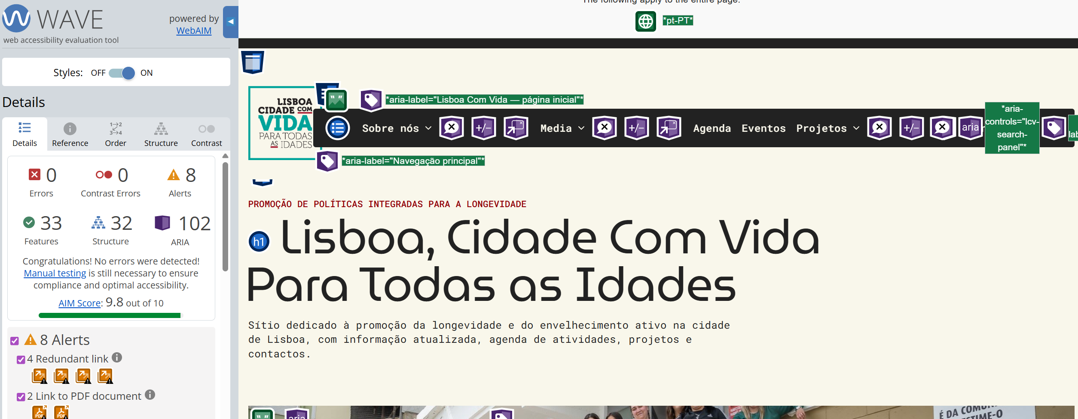
 | Listagem de evidências
 |  |  |  |  | Notas:
 |  |  |  |  | O rácio de contraste entre a cor do texto de tamanho grande e a cor de fundo está assegurado em todo o sítio com valores muito acima do mínimo exigido de 3:1. Exemplos: o título principal <h1> — cinzento muito escuro (#222222) sobre fundo creme (#F9F7EB) — apresenta um rácio de 15,9:1; os títulos de secção <h2> e <h3>, em preto (#000000) sobre o mesmo fundo creme, atingem 21,0:1, valor máximo possível. Todos os pares cor-de-texto/cor-de-fundo utilizados para títulos e texto grande do sítio foram verificados com ferramentas especializadas (verificador WebAIM) e cumprem com larga margem o critério exigido.

7.1
voltar à página inicial |  |  |  | 7 - PLAYERS
 | S | N | NA
 | x |  |  | 7.1 Deve ser possível ativar os botões de controlo do leitor quer com o rato quer com o teclado
 |  |  |  | Os leitores de multimédia não devem iniciar automaticamente a reprodução dos elementos e têm de ser operáveis usando apenas um rato ou usando apenas um teclado.

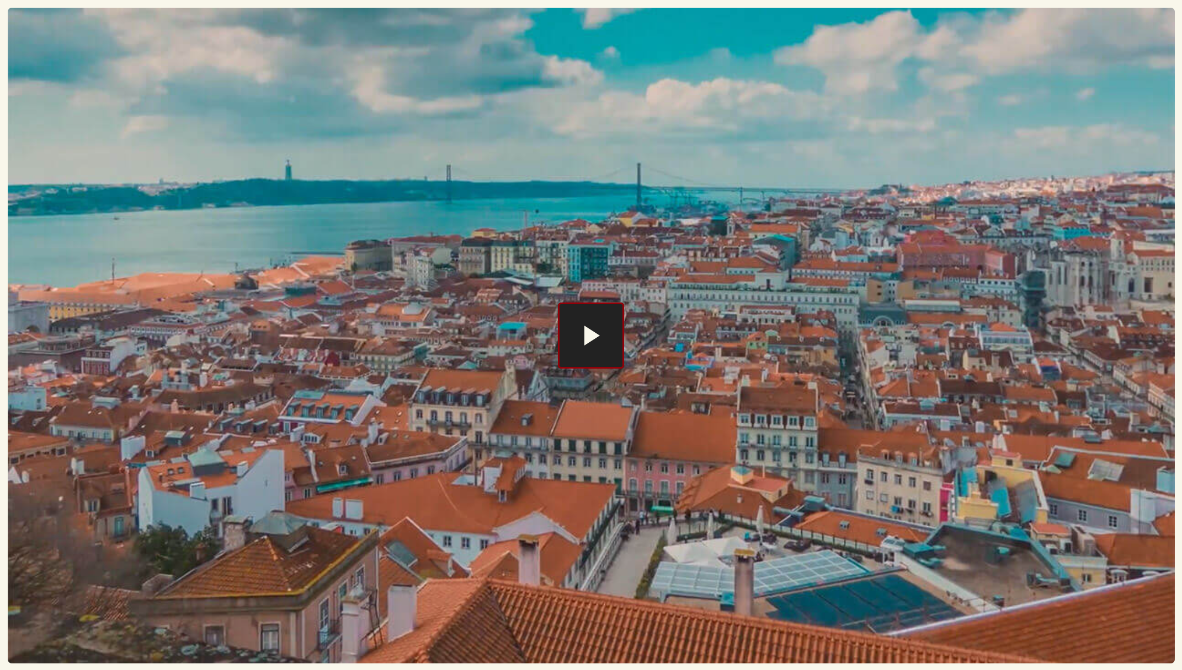
 | Listagem de evidências
 |  |  |  |  | Notas:
 |  |  |  |  | O sítio utiliza exclusivamente o leitor do YouTube, integrado através de uma fachada acessível (shortcode [lcv_video]). Inicialmente é apresentada apenas a miniatura do vídeo acompanhada de um botão <button type="button" aria-label="Reproduzir vídeo: ..."> nativo, ativável indistintamente com rato (clique) ou com teclado (Enter/Espaço). Apenas após a ativação deste botão é carregado o iframe do YouTube, cujos controlos (reproduzir/pausa, barra de progresso, volume, legendas, ecrã inteiro) são igualmente operáveis com rato e com teclado. Nenhum vídeo no sítio inicia a reprodução automaticamente. Os parâmetros de URL aplicados globalmente aos embeds YouTube (rel=0, modestbranding=1, iv_load_policy=3) asseguram que após o vídeo não são sugeridos conteúdos externos que pudessem desviar o utilizador do contexto.

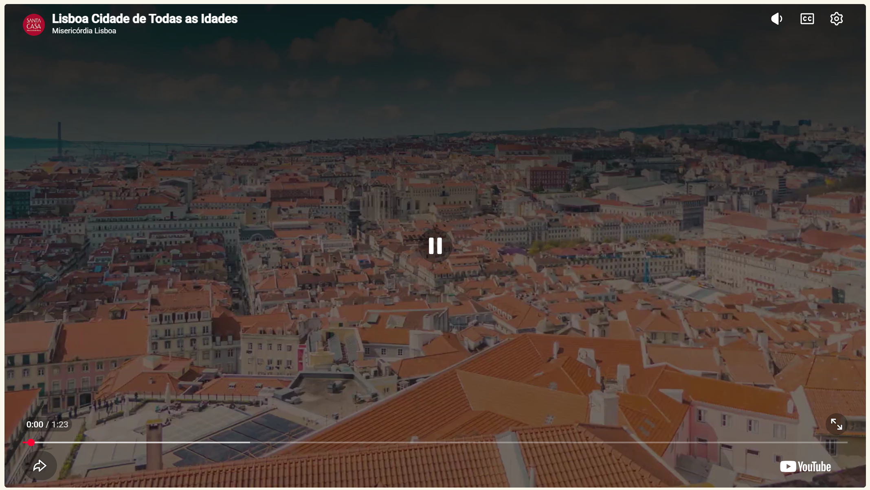

8.1
voltar à página inicial |  |  |  | 8 - ESTRUTURA DA PÁGINA
 | S | N | NA
 | x |  |  | 8.1 Quando se retira a CSS, todos os elementos HTML devem alinhar à esquerda
 |  |  |  | Quando se desativam todos os estilos visuais, o conteúdo da página é apresentado alinhado à esquerda e apresenta-se de forma linear.

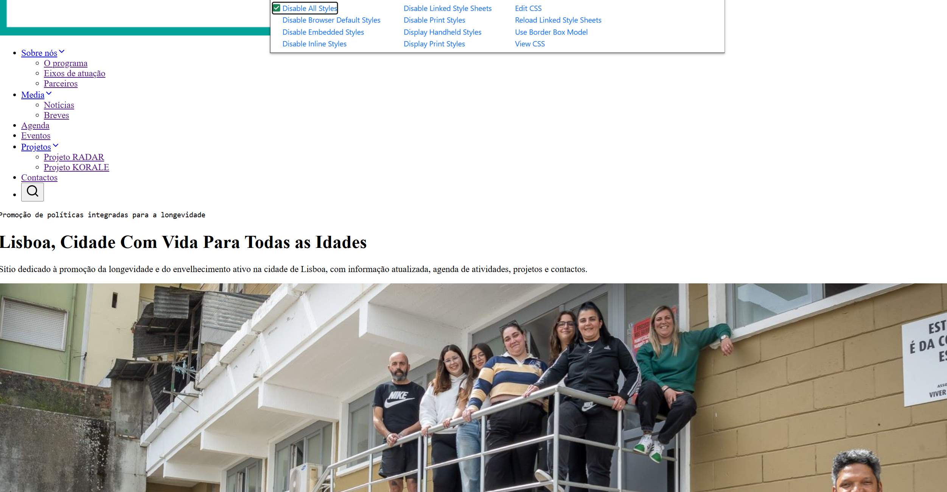
 | Listagem de evidências
 |  |  |  |  | Notas:
 |  |  |  |  | Com a folha de estilos desativada, todo o conteúdo do sítio é apresentado alinhado à esquerda e de forma linear. Não existem alinhamentos declarados no HTML (atributos align, center ou estilos inline text-align) que sobrevivam à desativação da CSS: o alinhamento é tratado exclusivamente através da folha de estilos, pelo que a sua remoção deixa o documento no fluxo natural do browser, alinhado à esquerda.

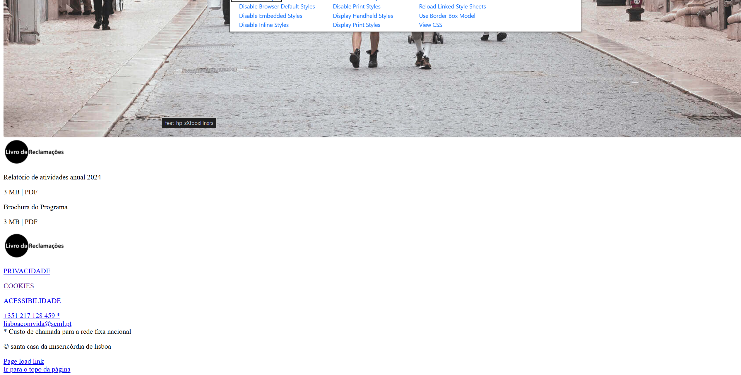

8.2
voltar à página inicial |  |  |  | 8 - ESTRUTURA DA PÁGINA
 | S | N | NA
 | x |  |  | 8.2 Quando se retira a CSS, a informação aparece numa ordem lógica
 |  |  |  | Tendo em conta que o posicionamento de elementos no código pode não refletir a ordem visual de leitura, deve ser assegurada a ordem correta do conteúdo quando se desativam os estilos visuais.

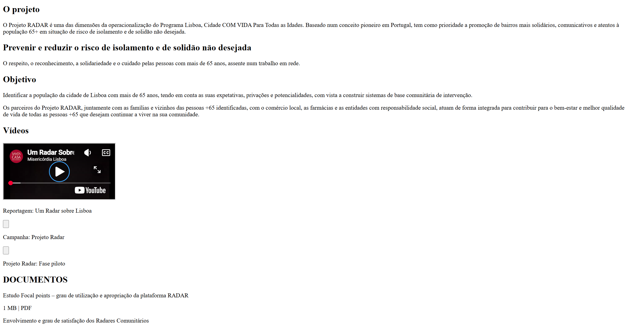
 | Listagem de evidências
 |  |  |  |  | Notas:
 |  |  |  |  | Com a folha de estilos desativada, a informação do sítio surge numa ordem de leitura lógica que reflete a hierarquia do conteúdo. O documento está estruturado, pela ordem do DOM, com: cabeçalho (<header>) contendo logótipo e menu de navegação; conteúdo principal (<main>) com as secções de cada página pela ordem esperada de leitura; rodapé (<footer>) no final. Não se recorre a técnicas de reordenação visual (CSS grid/flex order, position absolute deslocando blocos) que alterem a sequência entre DOM e ordem visual, pelo que a remoção da CSS não introduz saltos nem quebras na linha de leitura.

8.3
voltar à página inicial |  |  |  | 8 - ESTRUTURA DA PÁGINA
 | S | N | NA
 | x |  |  | 8.3 Quando se retira a CSS, deve ser possível reconhecer a semântica dos diversos elementos
 |  |  |  | Os elementos que estruturam o conteúdo devem estar semanticamente bem estruturados, usando os elementos de HTML apropriados a cada tipo de conteúdo, como títulos, parágrafos, listas, ...

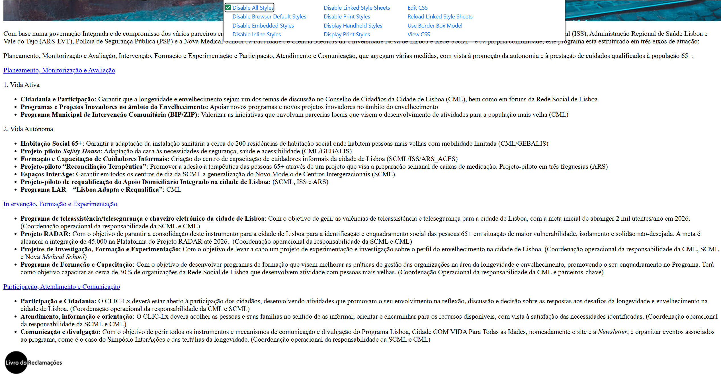
 | Listagem de evidências
 |  |  |  |  | Notas:
 |  |  |  |  | Com a folha de estilos desativada, a semântica dos diferentes tipos de conteúdo é imediatamente reconhecível a partir do rendering predefinido do browser. Os títulos <h1> a <h4> aparecem com tamanhos diferentes e a negrito, os parágrafos <p> como blocos de texto separados, as listas <ul>/<ol> com marcadores, as tabelas <table> com linhas e colunas, os botões <button> e as ligações <a> com o aspeto nativo, os campos de edição com o controlo respetivo. Os landmarks <header>, <nav>, <main> e <footer> delimitam as regiões da página sem depender de estilos visuais, sendo reconhecidos pelas tecnologias de apoio. Não se recorre a <div>/<span> genéricos para conteúdo que tenha elemento semântico apropriado.

8.4
voltar à página inicial |  |  |  | 8 - ESTRUTURA DA PÁGINA
 | S | N | NA
 | x |  |  | 8.4 Quando se retira a CSS, a informação relevante permanece visível
 |  |  |  | Toda a informação visível deve permanecer na página sob forma textual, quando se desativam os estilos visuais.

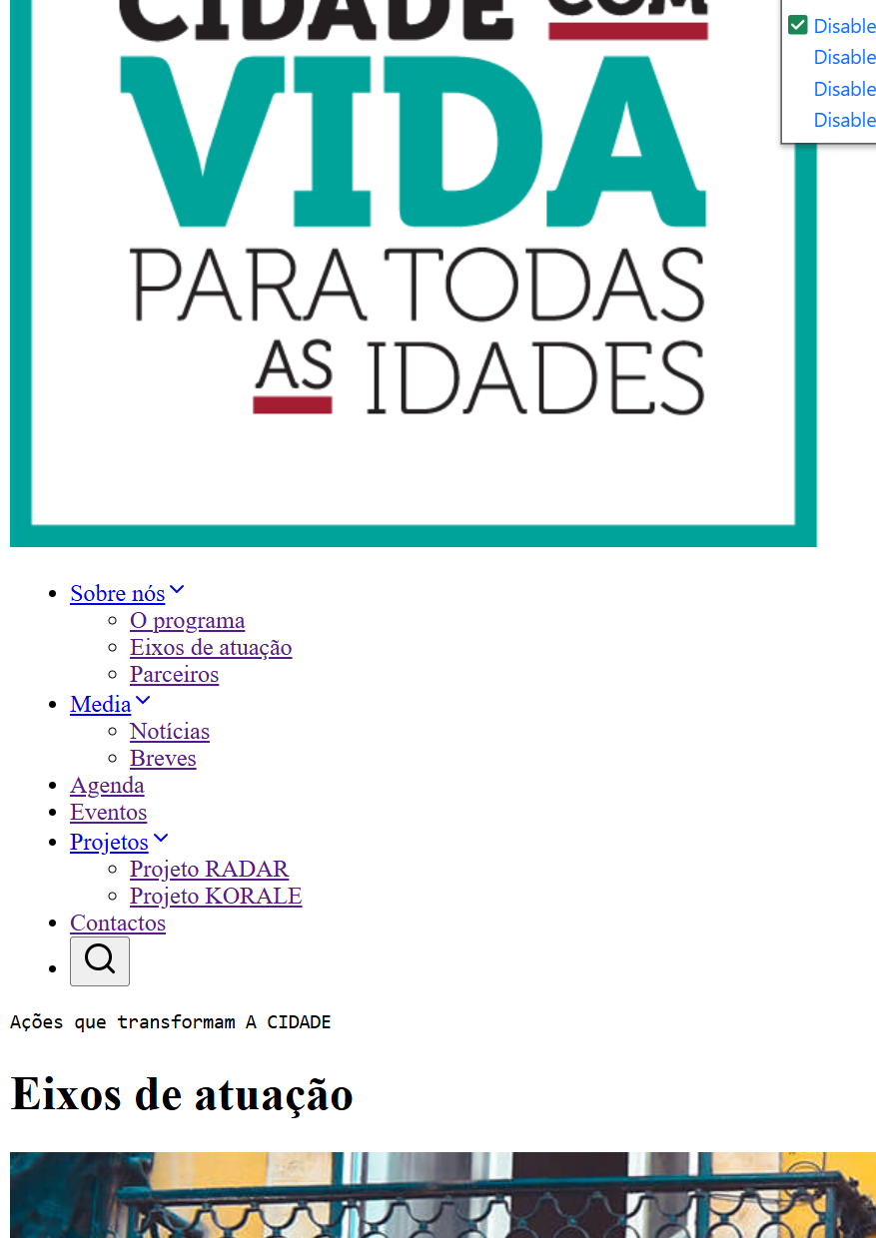
 | Listagem de evidências
 |  |  |  |  | Notas:
 |  |  |  |  | Com a folha de estilos desativada, toda a informação relevante do sítio permanece visível em forma textual. Não existe conteúdo textual inserido via CSS (pseudo-elementos ::before / ::after com content informativo) nem imagens de fundo a transmitir informação essencial.

8.5
voltar à página inicial |  |  |  | 8 - ESTRUTURA DA PÁGINA
 | S | N | NA
 | x |  |  | 8.5 A maquetização da página é feita sem recorrer ao elemento <table>
 |  |  |  | A estrutura de composição gráfica da página não é feita recorrendo a elementos de tabela mas sim a uma maior diversidade de elementos semânticos (por ex., <main>) e genéricos (por ex., <div>), que permitem a recomposição visual para diferentes tipos e dimensões de ecrã.

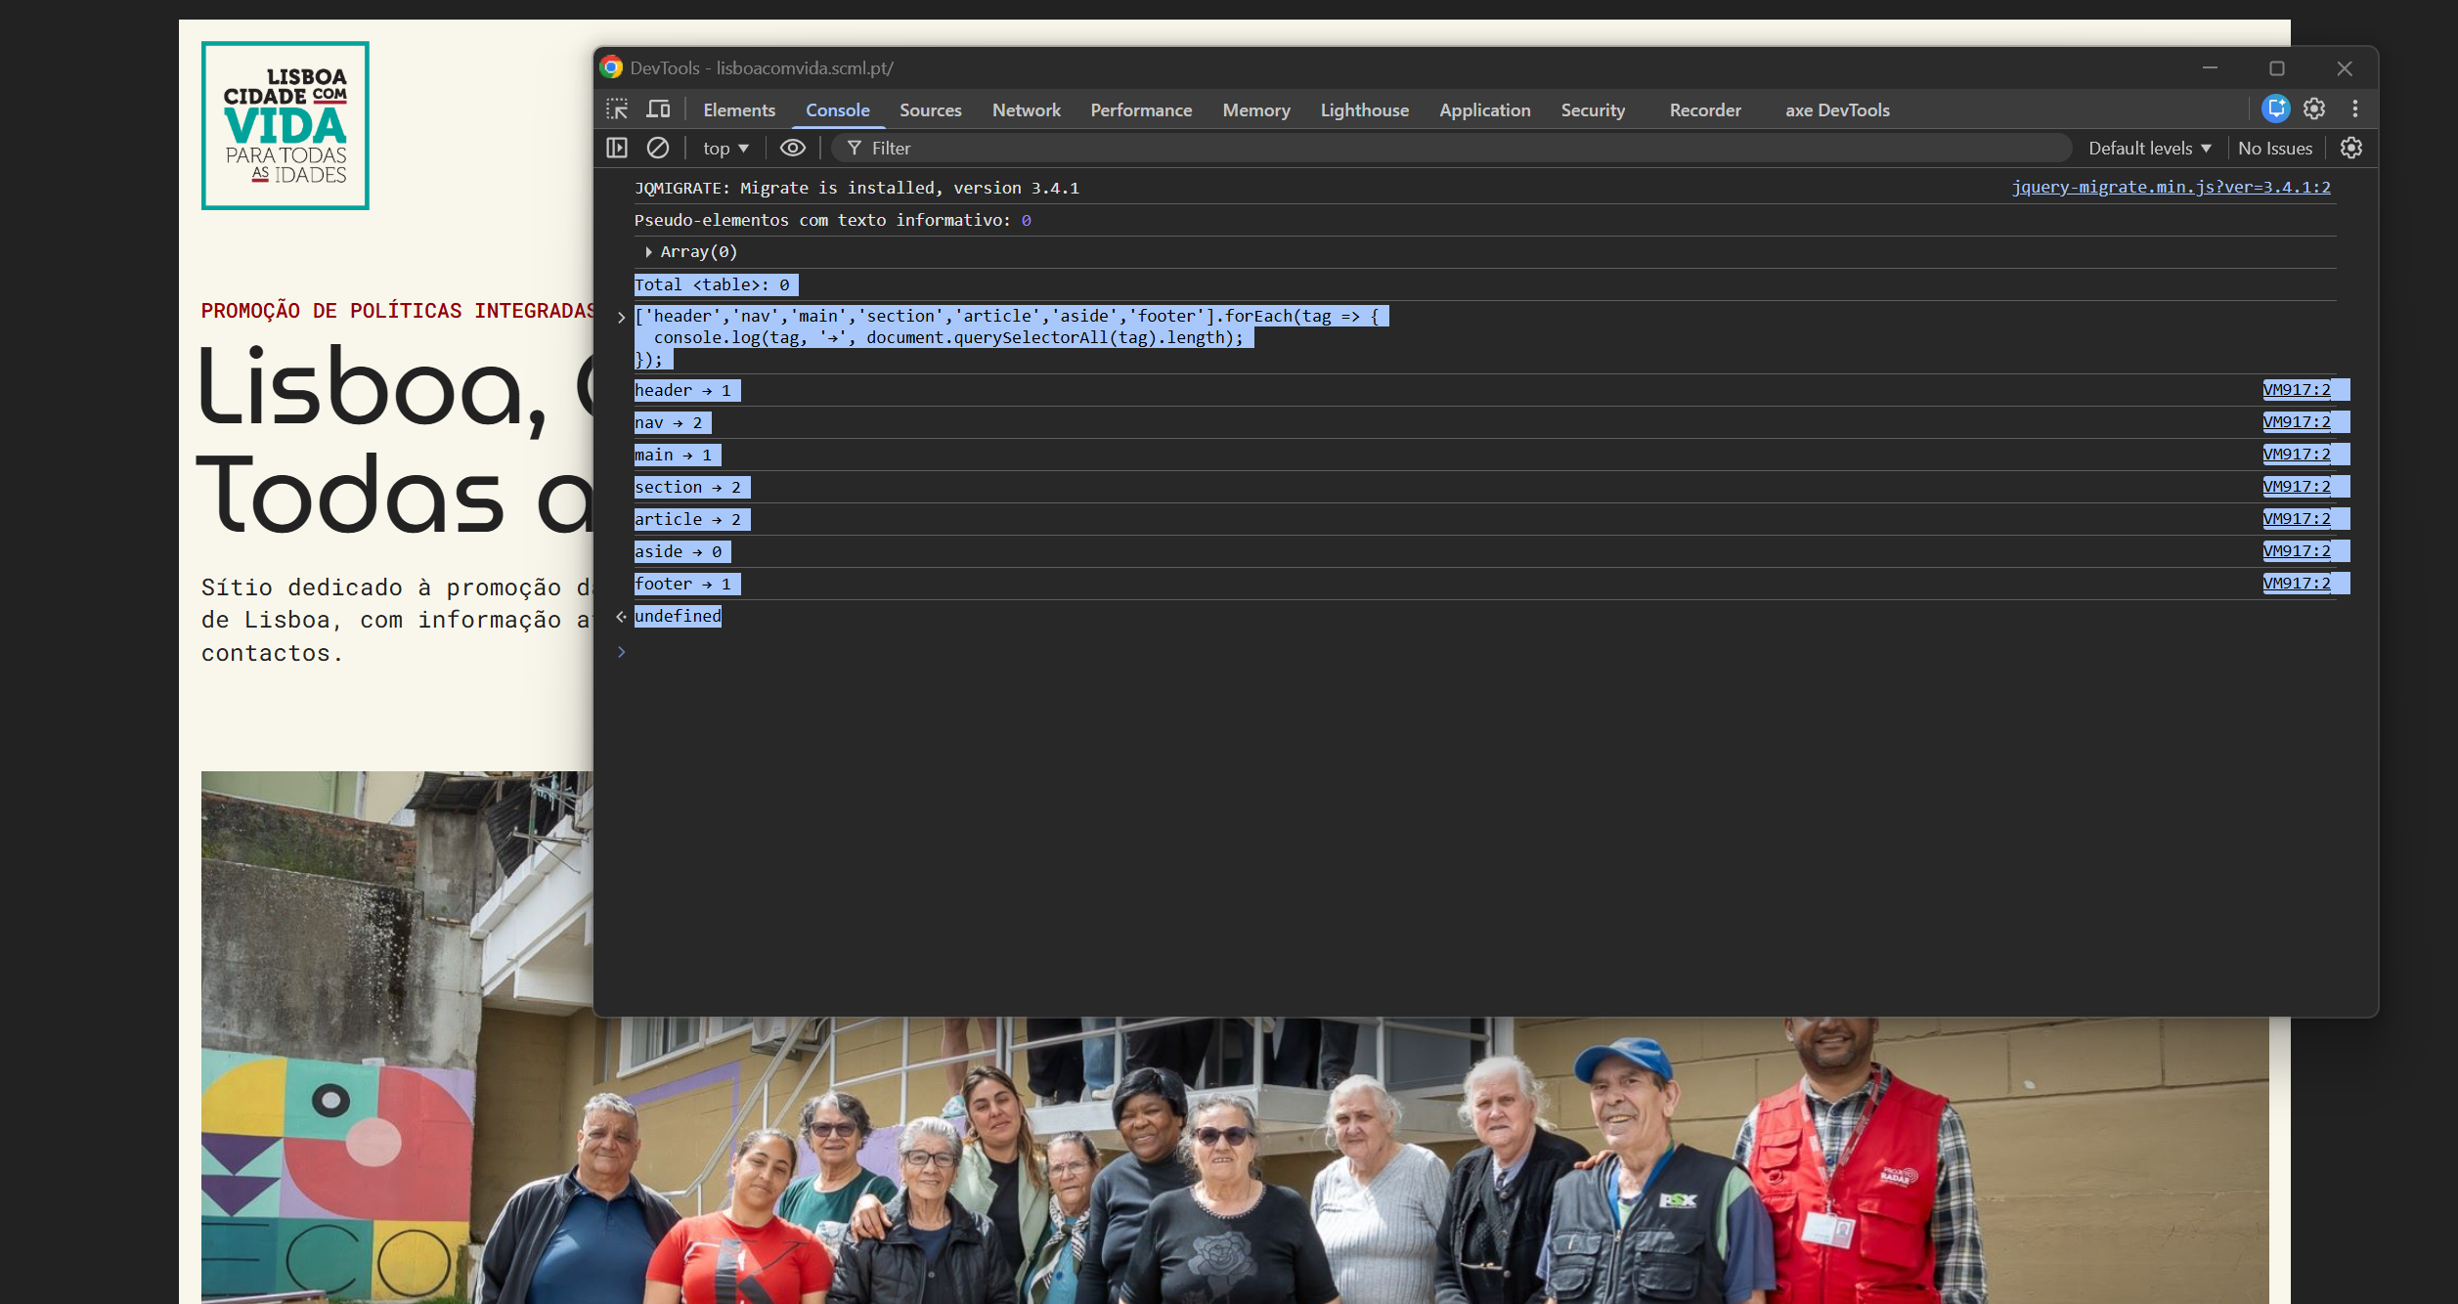
 | Listagem de evidências
 |  |  |  |  | Notas:
 |  |  |  |  | A maquetização do sítio é feita com elementos semânticos e genéricos apropriados — <header>, <nav>, <main>, <section>, <article>, <footer> e <div> — em conjunto com técnicas modernas de CSS (Flexbox e Grid) para o posicionamento e alinhamento dos blocos. Não se recorre ao elemento <table> para composição gráfica. A única tabela existente no sítio encontra-se na página de Política de Cookies e corresponde a uma genuína tabela de dados, devidamente marcada com <caption>, <thead>, <tbody> e <th scope="col">. Esta abordagem garante que o sítio se adapta corretamente a diferentes dimensões de ecrã, sendo totalmente responsivo.

9.1
voltar à página inicial |  |  |  | 9 - SINTAXE DO HTML
 | S | N | NA
 | x |  |  | 9.1 A página apresenta-se sem erros de (x)HTML
 |  |  |  | A página não deve apresentar erros de sintaxe de (x)HTML.

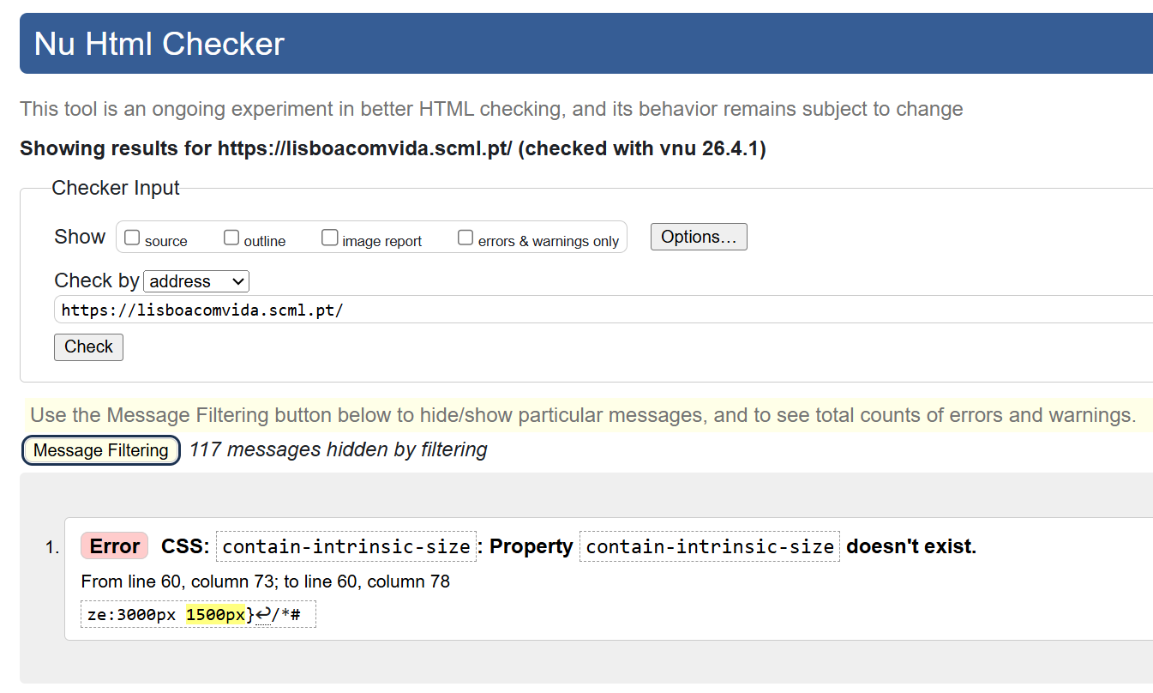
 | Listagem de evidências
 |  |  |  |  | Notas:
 |  |  |  |  | Todas as páginas do sítio foram validadas no validador oficial do W3C (validator.w3.org/nu/) e não apresentam erros de sintaxe (x)HTML. Foi validada uma amostra representativa de 25 páginas cobrindo todos os templates do sítio (página inicial, página de listagem de categoria, páginas institucionais, listagens e singles de notícia, agenda, evento, portfolio e páginas de projeto). Regista-se uma ocorrência persistente reportada pelo validador — a propriedade CSS contain-intrinsic-size — que corresponde a um falso positivo: a propriedade pertence à especificação CSS Containment Level 2, é válida e suportada pelos browsers principais, sendo injetada automaticamente pelo WordPress em imagens que usam content-visibility: auto para otimização de carregamento. Não é um erro real de HTML — o validador ainda não reflete a especificação atualizada.

10.1
voltar à página inicial |  |  |  | 10 - FICHEIROS PDF
 | S | N | NA
 | x |  |  | 10.1 Nos ficheiros PDF é possível, no mínimo, extrair o conteúdo textual para formato TXT
 |  |  |  | Os ficheiros PDF devem ter o seu texto inteiramente extraível para que se possa passar o respetivo conteúdo para um processador de texto sem perda de informação.

 | Listagem de evidências
 |  |  |  |  | Notas:
 |  |  |  |  | Todos os ficheiros PDF disponibilizados no sítio são pesquisáveis e permitem a extração do conteúdo textual para um editor de texto, cumprindo o critério mínimo de acessibilidade de documentos. A amostra de PDFs acessíveis a partir das páginas públicas — relatórios anuais, relatórios de estudo, brochuras, guias práticos e desdobráveis institucionais — foi validada individualmente por seleção e cópia de texto.

